2021_06_data
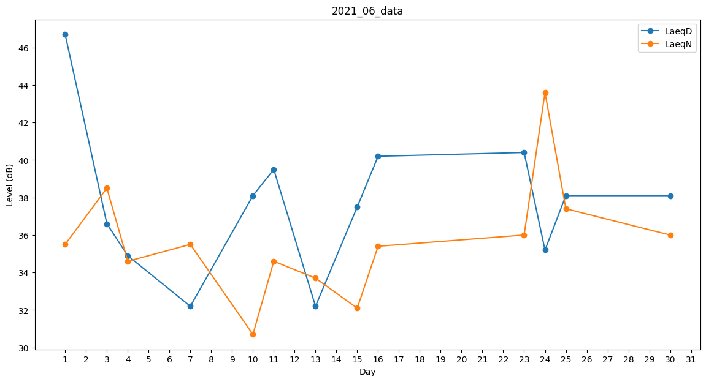
Day | LaeqD | LaeqN
1 | 46.7 | 35.5
2 | 40.9 | 0
3 | 36.6 | 38.5
4 | 34.9 | 34.6
5 | 39.8 | 0
6 | 35.2 | 0
7 | 32.2 | 35.5
8 | 0 | 34.7
9 | 39 | 0
10 | 38.1 | 30.7
11 | 39.5 | 34.6
12 | 46.5 | 0
13 | 32.2 | 33.7
14 | 36.7 | 0
15 | 37.5 | 32.1
16 | 40.2 | 35.4
17 | 0 | 0
18 | 31.2 | 0
19 | 0 | 0
20 | 37.1 | 0
21 | 0 | 37.3
22 | 34.9 | 0
23 | 40.4 | 36
24 | 35.2 | 43.6
25 | 38.1 | 37.4
26 | 32.2 | 0
27 | 36.6 | 0
28 | 35.2 | 0
29 | 38.5 | 0
30 | 38.1 | 36

